Información básica
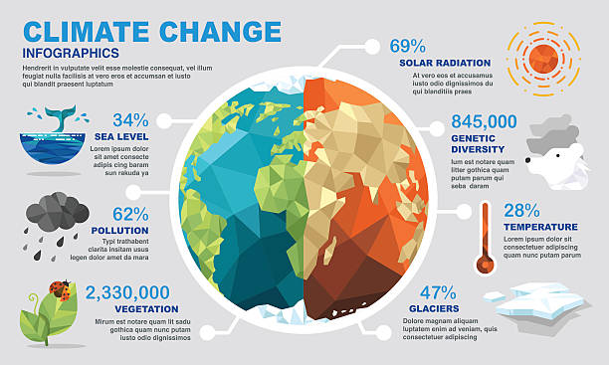
(Diagrama de Gantt) Data Analisis sobre Cambio Climatico
 |  | Proyecto Individual: | My GitHub | Drive_Google
Basisinformationen |  | Integrantes: Tema: Análisis de datos sobre cambio climático.
 |  | Nombre | Email | Teléfono
 |  | Javier_Coronado | xjacolprocos@gmail.com | N/A
 |  | Javier. A. S. Coronado | silvacoronadoelectronicservice@gmail.com | N/A
Analysis of data and information about climate change, what causes it, its effects, its consequences at the level for Colombia and the world, specific, general information.The interaction with other climatic variables and life on earth. The project consists of documentation, scientific data, analytical documentation, data visualization. And a document of the project development process. The information was collected from open and public data from multiple referenced information sources, available on the web and virtual libraries.
Análisis de datos y de la información sobre el cambio climático, lo que lo causa, sus efectos, sus consecuencias a nivel para Colombia y el mundo, información puntual, general. La interacción con las otras variables climáticas y la vida en la tierra.

Nombre del proyecto: | Análisis de datos sobre Cambio Climático. | Javier. A. S. Coronado
Jefe de proyecto: | Javier. A. S. Coronado.
Fecha de comienzo: | 2024-03-29

